t7_8
crcb
 | 4. Nyerési esélyek
 |  | A politikai favoritizmust létére világít rá a nyerési esélyek (a definicót lásd a 7. táblázat alatt) elemzése. A politikai kapcsolatokkal rendelkező cégekkel való kivételezés torzítja a piacot, mivel rombolja a szabad versenyt.
 |  | A politikai kapcsolatokkal nem rendelkező cégek nyerési esélyeihez képest a politikai kapcsolatokkal bíró cégek szignifikánan magasabb nyerési esélyei
 |  | A piaci értéknél szignifikánsan magasabb nyerési esély politikai favoritizmusra és a szabad verseny megsértésére utal.
 |  | A 2002-2010 közötti időszakban a Fidesz-közeli cégek nyerési esélye közel 40 százalékkal volt magasabb, mint a nem Fidesz-közeli cégeké.
 |  | Ez az arány jelentősen nőtt 2011 után. 2011 és 2023 között immár 230-270 százaléka volt a Fidesz-közeli cégek nyerési esélye a politikai kapcsolatokkal nem rendelkező cégekhez képest.
 |  | A legmagasabb arányt a formálisan Mészáros Lőrinc tulajdonában lévő cégek érték el. Ezek nyerési esélye 270 százaléka volt az átlagos cégekének, amelyeknek
 |  | nem voltak politikai kapcsolatai a Fidesz felső vezetéséhez.
 |  | A Századvég csoport nyerési esélye 2011-2023 között 110 százalékkal volt magasabb, mint a politikai kapcsolatokkal nem rendelkező magyar cégeké.
 |  | Ez az eredmény a politikai favoritizmus létezését támasztja alá. A kapott eredmények alapján e cégek kivételezett helyzetet élveznek a közbeszerzési piacon.
 |  | a közbeszerzési piacon. A Századvég részpiacán a piaci verseny torzulása mutatható ki.

 |  | 7. Táblázat: Századvég csoport nyerési esélye a 2010 után lebonyolított közbeszerzéseknél
 |  |  | szazadveg_b==1, indult a közbeszerzésen

 |  | szazadveg==1, nyert | 0 | 1 | Total

 |  | 0 | 190536 | 32 | 190568
 |  | 1 | 0 | 48 | 48

 |  | Total | 190536 | 80 | 1906
 |  | nyerési esély | 1.48

 |  | A nyerési esély, O = (W +1) / (N-W+1),
 |  | ahol W: a nyert szerződések száma és N azon szerződések száma, amelyek megnyeréséért a cég adott be ajánlatot.

 |  | 0 < O ≤ N+1

 |  | 8. Táblázat: Magyar cégek egyes csoportjainak nyerési esélye 2002-2023 között
 |  |  |  | nyerési esély | a politikai kapcsolatokkal nem rendelkező cégek nyerési esélye 100%
 |  | 2002-2010 | egyszerű magyar cégek, top 2% mintája | 0.49 | 100.0 |  | 1. Ábra: Nyerési esélyek a cégek különböző csoportjaiban
Nyerési esélyek a cégek különböző csoportjaiban, 2002-2024
 |  |  | Fidesz-közeli cégek, top 2% mintája | 0.68 | 138.8
 |  | 2011-2023 | egyszerű magyar cégek, top 2% mintája | 0.71 | 100.0
 |  |  | egyszerű magyar cégek, Századvég piaca | 0.60
 |  |  | Fidesz-közeli cégek, top 2% mintája | 1.63 | 229.6
 |  |  | Fidesz-közeli cégek, Századvég piaca | 1.35 | 190.1
 |  |  | "Mészáros" cégek, top 2 % mintája | 1.91 | 269.0
 |  |  | Századvég csoport | 1.48 | 209.1

 |  | Megjegyzés: medián értékek, kivéve a Századvég csoport.

 |  |  |  |  |  |  | Megjegyzés: medián értékek, kivéve a Századvég csoport.
 |  | 9. Táblázat: Korrupciós kockázat
 |  | marh_cc | mean | se(mean) | se*1.96 | N | 2. Ábra: Korrupciós kockázat a Századvég piacán a cégek három csoportjában
Korrupciós kockázat a Századvég piacán a cégek egyes csoportjaiban, 2011-2023
 |  | Egyszerű magyar cégek | 0.193 | 0.011 | 0.022 | 1185
 |  | Fidesz-közeli cégek | 0.308 | 0.049 | 0.095 | 91
 |  | Századvég csoport | 0.420
 |  | Total | 0.201 | 0.011 | 0.022 | 1276

 |  | tabstat cr if goodfw==1 & marh==1 & year>2010, by(marh_cc) stat(mean sem n)

t9
crcb
 | 5. Korrupciós kockázat, nyerési esély és politikai kapcsolatok - néhány ábra
 |  | Mind a korrupciós kockázatokat, mind a nyerési esélyeket kiszámoltuk úgy hogy figyelembe vettük aztán kizártuk a keretszerződéseket.
 |  | Mindkét esetben nagyon erős pozitív korrelációt kapunk a keretszerződések nélkül és a keretszerződésekkel számolt változók között.
 |  | A 3. és 4. ábrán ábrázoltuk ezeket az összefüggéseket. Az ábrákon minden pont, illetve kör egy-egy céget jelent, a rózsaszínnel jelölt körök mutatják a Fidesz-közeli cégeket,
 |  | a kékkel jelöltek a politikai kapcsolatokkal nem rendelkező egyszerű magyar cégeket. Egy céget (Dft Hungária) pirossal jelöltünk, mivel az időszak alatt korrupció gyanú
 |  | vetődött fel vele kapcsolatban és nyomozás is folyt ebben az ügyben (https://hvg.hu/gazdasag/20200525_hadhazy_atkepzes_dft_eu).
 |  | A körök mérete arányos azzal a nettó szerződéses összeggel, amelyet a cégek verseny nélkül (magas korrupciós kockázat mellett) nyertek közbeszerzési tenderen 2011 és 2023 között.
 |  | Az ábrázolás érdekében, azoknál a cégeknél, amelyek egyáltalán nem nyertek versen nyélkül, úgy számoltunk, mintha az általuk nyert közbeszerzési érték 1 százalékánál mégis
 |  | verseny nélkül nyertek volna.
 |  | Az ábrákon is látszik a szoros összefüggés a keretszerződéseket figyelembevevő és ezektől eltekintő számítások között.
 |  | Az 5a-b. ábrákon nyerési esély és a korrupciós kockázat közötti összefüggését ábrázoltuk. Az 5a. ábrán nem vettük figyelembe nem vettük figyelembe a keretszerződéseket,
 |  | míg az 5b ábrán már a keretszerződéseket is figyelembe vevő számítás eredményeit mutatja.
 |  | Amindkét ábrán balra lent a kis korrupciós kockázat mellett alacsony nyerési eséllyel nyerő cégeket látjuk.
 |  | A jobb felső sarokban, pedig a magas korrupciós kockázat és magas nyerési eséllyel nyerő cégek helyezkednek el.
 |  | A Fidesz-közeli cégeket (narancssárga körök) inkább magas korrupciós kockázatú és magas nyerési esélyű cégek között találjuk, a többségük jobbra fent látható.
 |  | Az ábrákon a legnagyobb (narancssárga) kör a Századvég csoportot jeleníti meg.
 |  | Mivel a körök mérete egy-egy cég által az időszak alatt verseny nélkül (magas korrupciós kockázat mellett) elnyert nettó szerződéses értékkel arányos,
 |  | ezért a Századvég hatalmas narancs színű köre kitűnően ábrázolja a Századvég csoport dominanciáját a magas korrupciós kockázatú szerződések részpiacán.
 |  | Miközben a medián cég 4.5 millió forintot nyert verseny nélkül 2011 és 2023 között az elemzett 75 cégen belül, addig a Századvég csoport több mint 30 milliárd forintot,
 |  | 12 ezerszeresét a medián értéknek. Ha csak azokat a cégeket számoljuk, amelyek leglább egy forintot nyertek verseny nélkül (39 ilyen cég van a mintában)
 |  | akkor a Századvég által verseny nélkül elnyert nettó szerződéses érték százhatvanötszöröse az így számolt medián értéknek (184,1 millió Forint).
 |  | A számok magukért beszélnek.
 |  | A Századvég mindent elsöprő méretét a magas korrupciós kockázatú beszerzések piacán egy csillagászati hasonlattal és képpel tudjuk talán legjobban szemlélteni.
 |  | A Századvég közel kétszer erősebben uralja a magas korrupciós kockázatú beszerzések részpiacát a 39 cég által nyert közbeszerési értéken belül,
 |  | mint amennyivel nagyobb az éjszakai égbolt hetedik legfényesebb csillaga, az Orion csillagképben található Rigel becsült sugara a Napénál (lásd a 6a-b. ábrát)
 |  | Egyedüli cégként nettó 30 milliárd forintot nyerni 2011 január és 2023 július között verseny nélkül egy olyan piacon,
 |  | amelynek mérete ebben az időszakban 44 milliárd forint volt (ennyit nyertek verseny nélkül e piacon lévő cégek). Ez szinte elképzelhetetlenül abszurd.

 |  | 9. Tábla: A nyerési esély és a korrupciós kockázat közötti korreláció, keretszerződésekkel és azok nélkül
 |  | | lncr lncr_fw lnow lnow_fw
 |  | -------------+------------------------------------
 |  | lncr | 1.0000
 |  | |
 |  | | 41
 |  | |
 |  | lncr_fw | 0.9204 1.0000
 |  | | 0.0000
 |  | | 39 39
 |  | |
 |  | lnow | 0.4280 0.3665 1.0000
 |  | | 0.0052 0.0217
 |  | | 41 39 75
 |  | |
 |  | lnow_fw | 0.3866 0.4353 0.8914 1.0000
 |  | | 0.0125 0.0056 0.0000
 |  | | 41 39 75 75
 |  | |

 |  | Megjegyzés: a változóknál amelyek _fw végződésűek, a keretszerződéseket nem vettük figyelembe

 |  | 3. Ábra: Nyerési esélyek a Századvég piacán, keretszerződésekkel és keretszerződések nélkül

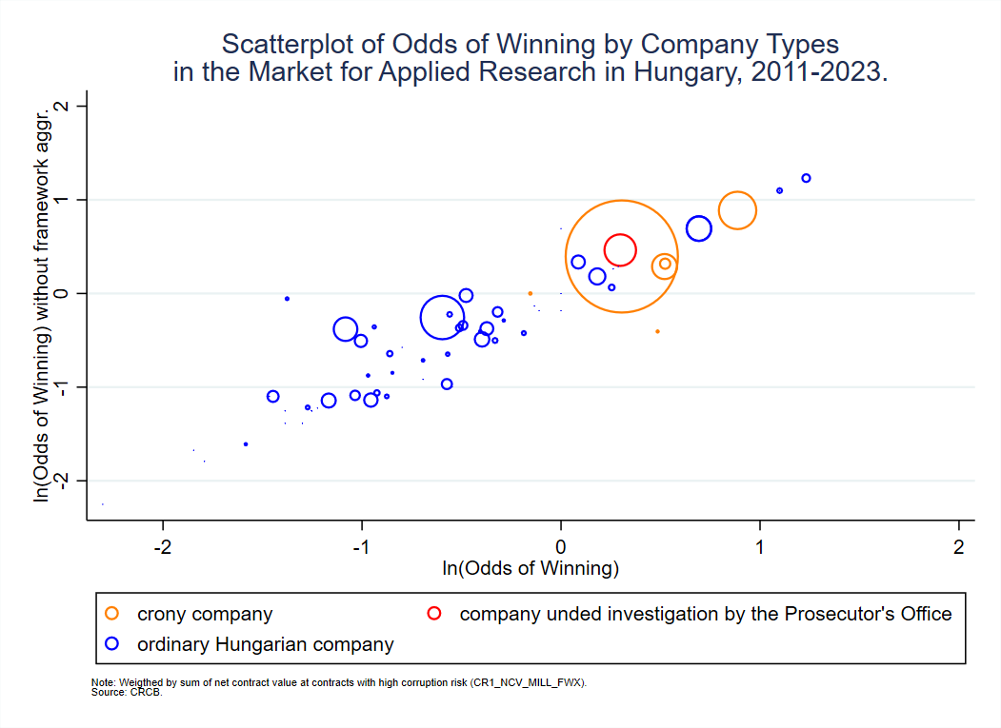

 |  | 4. Ábra: Korrupciós kockázatok a Századvég piacán, keretszerződésekkel és keretszerződések nélkül

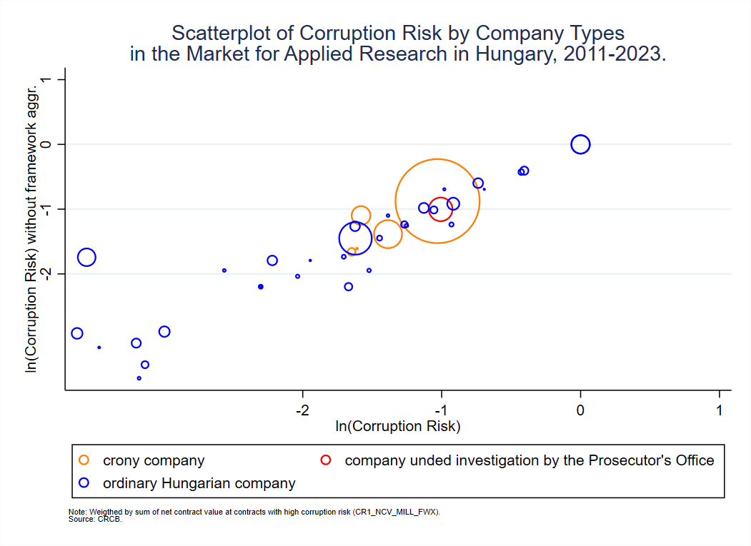

 |  | 5a. Ábra: Nyerési esélyek és korrupciós kockázatok a Századvég piacán 2011-2023, keretszerződések nélkül

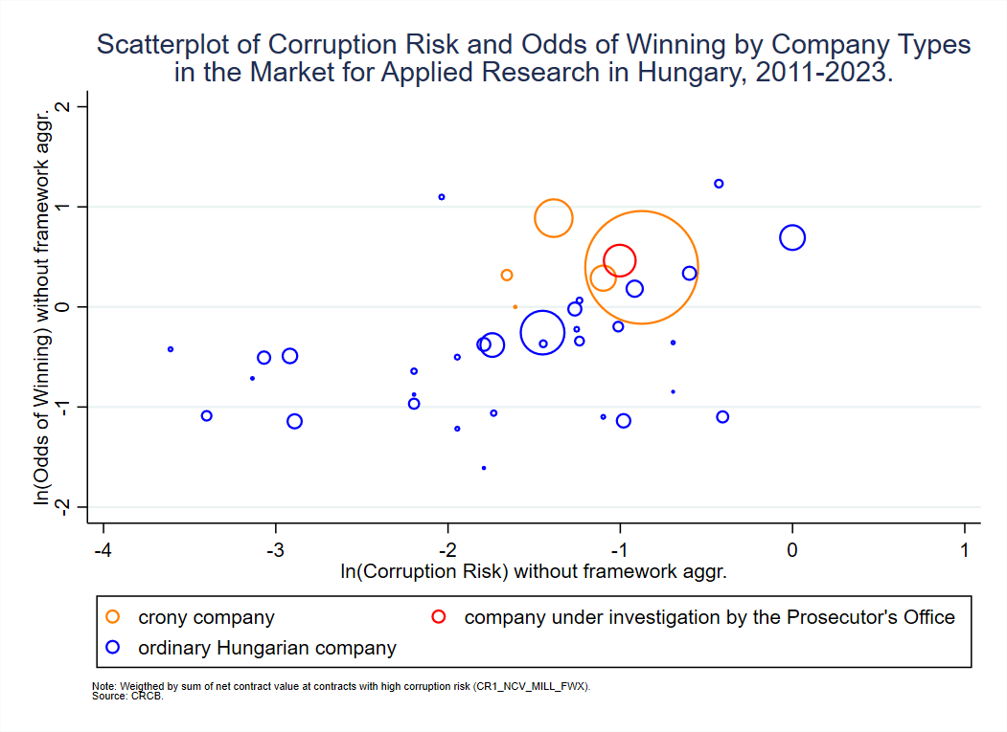

 |  | 6a-b. Ábra: A Rigel és a Nap
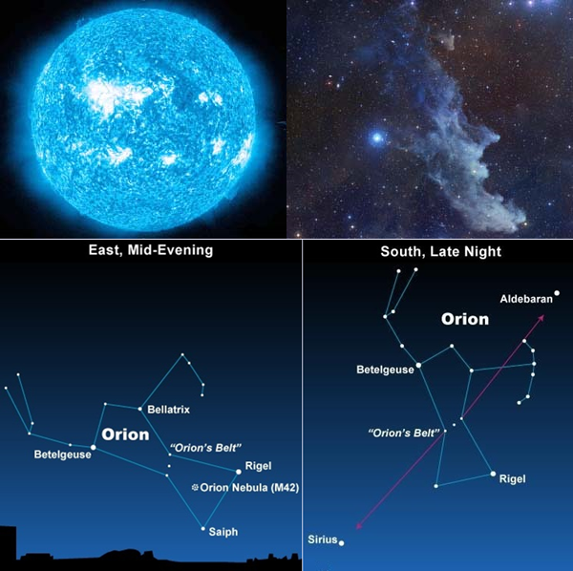


 |  | Forrás: | https://newtondesk.com/biggest-stars-of-our-milky-way-galaxy/
 |  |  | https://www.google.com/url?sa=i&url=https%3A%2F%2Fwww.youtube.com%2Fwatch%3Fv%3DKmcif565MT8&psig=AOvVaw3m1PzwHhetS_STXwdoi8HF&ust=1712899723914000&source=images&cd=vfe&opi=89978449&ved=0CBIQjRxqFwoTCJjm4_y2uYUDFQAAAAAdAAAAABAJ

 |  | Az UY Scuti hiperóriás-csillag, mint a legnagyobb ismert csillag sugara a becslések szerint 1800-szor haladja meg a Napét.
 |  | A VizieR által közölt, mintegy 7000 csillag sugarára vonatkozó becslések átlaga alapján e csillagpopulációra számított
 |  | medián sugár két Nap-sugárral (Solar radii) egyenlő. Ez alapján az UY Scuti sugara és a VizieR-en közölt csillagpopulációban a medián sugarú csillag sugara közötti arány 900:1.
 |  | A Századvég csoport által verseny nélkül nyert közbeszerzési érték (30.097 millárd forint) és a medián érték (184,1 millió forint) között 163:1-es arány áll fenn.

 |  | . sum | radius, det

 |  |  |  | (mean) radius

 |  |  | Percentiles | Smallest
 |  | 1% | 0.0096 | 0.0000
 |  | 5% | 0.0180 | 0.0000
 |  | 10% | 0.3950 | 0.0002 | Obs | 6,878
 |  | 25% | 0.8200 | 0.0043 | Sum of Wgt. | 6,878

 |  | 50% | 2.0000 |  | Mean | 13.92127
 |  |  |  | Largest | Std. Dev. | 51.72549
 |  | 75% | 6.9000 | 880.0000
 |  | 90% | 37.0000 | 891.4286 | Variance | 2675.5260
 |  | 95% | 58.0000 | 1300.0000 | Skewness | 14.2443
 |  | 99% | 184.1176 | 1800.0000 | Kurtosis | 333.6783

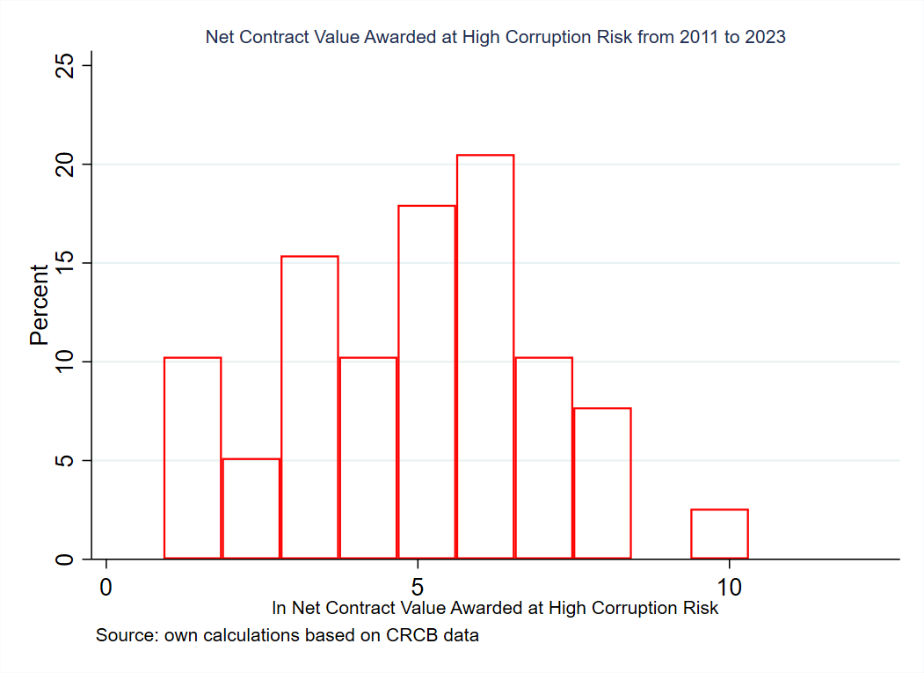
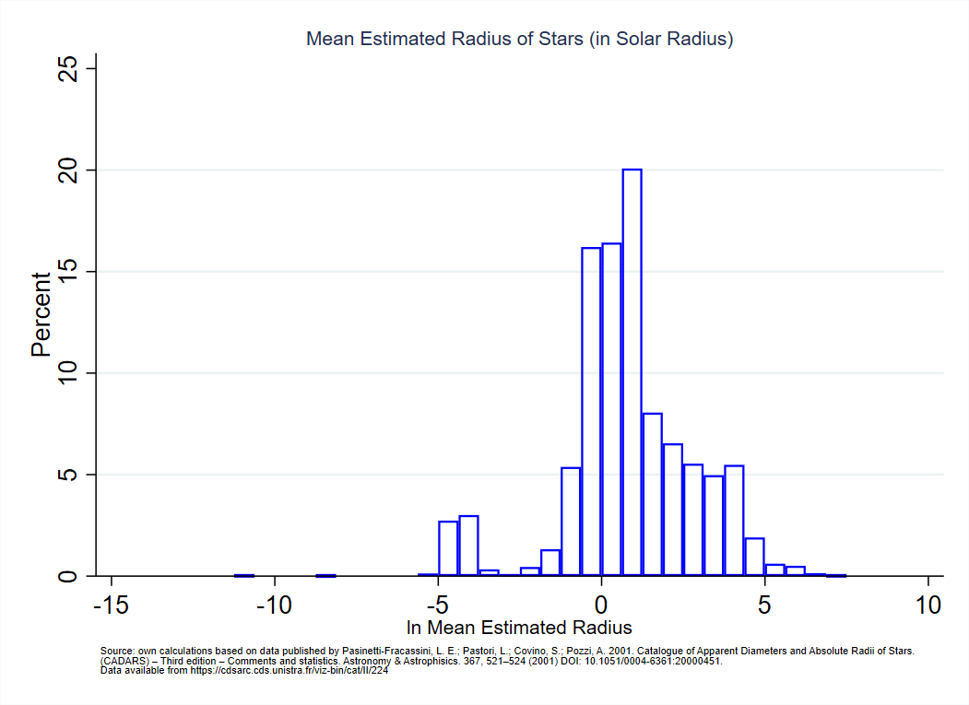

 |  | Rigel | https://www.google.com/url?sa=i&url=https%3A%2F%2Fwww.youtube.com%2Fwatch%3Fv%3DKmcif565MT8&psig=AOvVaw3m1PzwHhetS_STXwdoi8HF&ust=1712899723914000&source=images&cd=vfe&opi=89978449&ved=0CBIQjRxqFwoTCJjm4_y2uYUDFQAAAAAdAAAAABAJ
 |  | Wikipedia | https://en.wikipedia.org/wiki/List_of_largest_known_stars
 |  | UY Scuti | https://astrobackyard.com/biggest-star-in-the-universe/

